Parte 2
4° Experimento: Avaliação das Funções Não Quadráticas |  |  |  |  |  |  | 6° Experimento: Avaliação das Funções Não Quadráticas

1° Função Analisada |  |  |  |  |  |  | Função Analisada

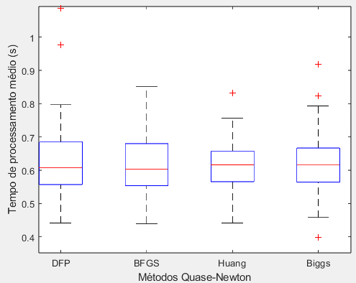
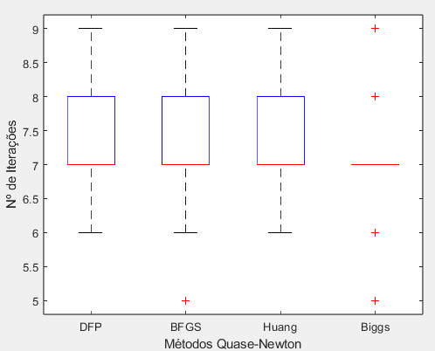
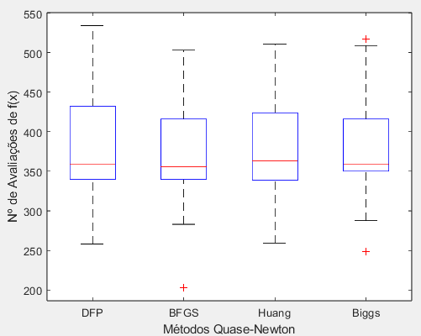
Método | x0 = [-6 -5] -> Avaliação direta de f(x) |  |  |  |  |  | Técnica da Seção Áurea feita por meio da Avaliação Direta de f(x) |  |  |  |  | a = 0 -> não quadrática
 | Tempo (s) | N° de Iterações | N° de Avaliações de f(x) | Erro x' (%) | Erro f(x) (%) |  | a = - 0.0263
DFP | 0.66576 | 8 | 8 | 0.037657 | 1.07E-05 |  | Tempo de Processamento Médio
BFGS | 0.67449 | 8 | 8 | 0.014016 | 1.15E-06 |  | Métodos | DFP | BFGS | Huang | Biggs
Huang | 0.69819 | 8 | 8 | 0.014018 | 1.15E-06 |  | Média | 0.62756 | 0.61216 | 0.61439 | 0.61938
Biggs | 0.66029 | 8 | 8 | 0.014017 | 1.15E-06 |  | Mediana | 0.60813 | 0.60291 | 0.61613 | 0.61679
Método | x0 = [-6 -5] -> Aproximações Quadráticas para f(x) |  |  |  |  |  | Desvio Padrão | 0.11777 | 0.10369 | 0.083585 | 0.095957
 | Tempo (s) | N° de Iterações | N° de Avaliações de f(x) | Erro x' (%) | Erro f(x) (%) |  | Erro Padrão | 0.016655 | 0.014664 | 0.011821 | 0.01357
DFP | 0.39946 | 5 | 201 | 0.0013899 | 2.90E-08 |  | Variância | 0.01387 | 0.010751 | 0.0069864 | 0.0092077
BFGS | 0.44104 | 5 | 216 | 0.0016755 | 1.93E-08 |  | Mínimo | 0.44137 | 0.34732 | 0.44173 | 0.39786
Huang | 0.45247 | 5 | 218 | 0.0016755 | 1.93E-08 |  | Máximo | 1.0873 | 0.85078 | 0.83299 | 0.91826
Biggs | 0.41585 | 5 | 198 | 0.0016754 | 1.93E-08 |  | N° de Dados | 50 | 50 | 50 | 50
 |  |  |  |  |  |  | N° de Iterações
 |  |  |  |  |  |  | Métodos | DFP | BFGS | Huang | Biggs
2° Função Analisada |  |  |  |  |  |  | Média | 7.2 | 7.14 | 7.22 | 7.18
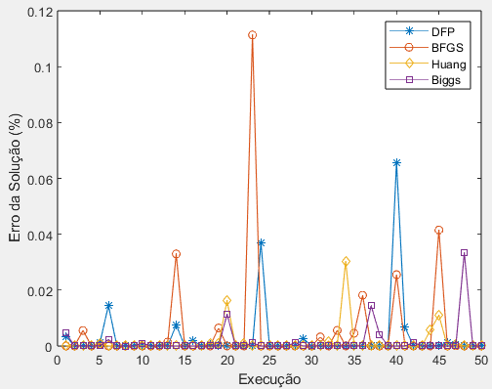
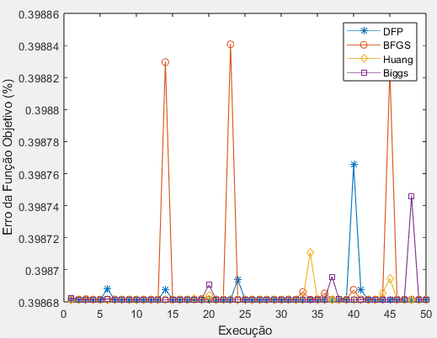
 |  |  |  |  |  | a = 0 | Mediana | 7 | 7 | 7 | 7
Método | x0 = [-6 -5] -> Avaliação direta de f(x) |  |  |  |  |  | Desvio Padrão | 0.78246 | 0.90373 | 0.81541 | 0.74751
 | Tempo (s) | N° de Iterações | N° de Avaliações de f(x) | Erro x' (%) | Erro f(x) (%) |  | Erro Padrão | 0.11066 | 0.12781 | 0.11532 | 0.10571
DFP | 0.84477 | 10 | 10 | 0.00072829 | 1.05E-08 |  | Variância | 0.61224 | 0.81673 | 0.6649 | 0.55878
BFGS | 0.84786 | 10 | 10 | 0.00015068 | 3.03E-10 |  | Mínimo | 6 | 5 | 6 | 5
Huang | 0.77027 | 9 | 9 | 8.70E-06 | 8.69E-13 |  | Máximo | 9 | 9 | 9 | 9
Biggs | 0.86132 | 10 | 10 | 4.98E-05 | 4.74E-11 |  | N° de Dados | 50 | 50 | 50 | 50
Método | x0 = [-6 -5] -> Aproximações Quadráticas para f(x) |  |  |  |  |  | N° de avaliações de f(x)
 | Tempo (s) | N° de Iterações | N° de Avaliações de f(x) | Erro x' (%) | Erro f(x) (%) |  | Métodos | DFP | BFGS | Huang | Biggs
DFP | 0.75338 | 8 | 424 | 8.98E-08 | 8.46E-17 |  | Média | 379.76 | 377.7 | 377.1 | 382.56
BFGS | 0.67292 | 8 | 423 | 1.88E-07 | 3.66E-16 |  | Mediana | 358.5 | 356 | 363 | 358.5
Huang | 0.67535 | 8 | 428 | 1.31E-07 | 1.79E-16 |  | Desvio Padrão | 68.8226 | 64.8006 | 65.9141 | 60.3287
Biggs | 0.66218 | 8 | 428 | 1.31E-07 | 1.79E-16 |  | Erro Padrão | 9.733 | 9.1642 | 9.3217 | 8.5318
 |  |  |  |  |  |  | Variância | 4736.55 | 4199.11 | 4344.66 | 3639.55
 |  |  |  |  |  |  | Mínimo | 258 | 203 | 259 | 249
 |  |  |  |  |  |  | Máximo | 534 | 503 | 511 | 517
5° Experimento: Avaliação das Funções Não Quadráticas |  |  |  |  |  |  | N° de Dados | 50 | 50 | 50 | 50

Função Analisada

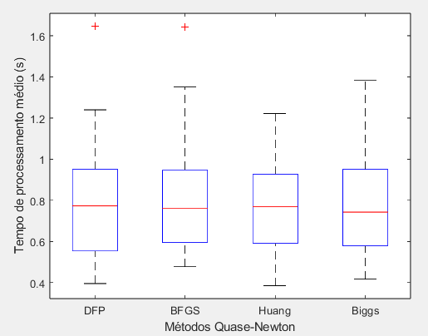
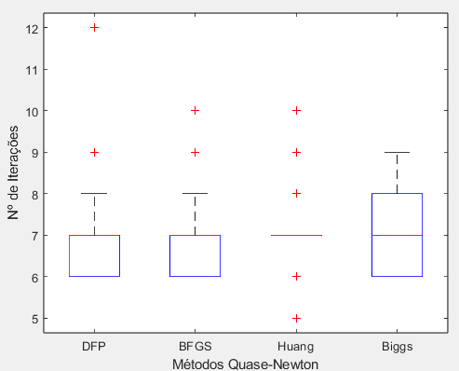
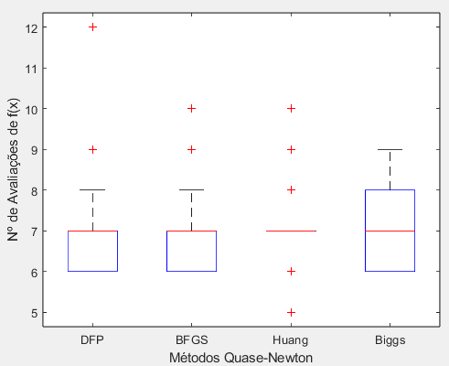
Método | x0 = [9 9] -> Avaliação direta de f(x) |  |  |  |  |  | Técnica da Seção Áurea feita por meio de Aproxições Quadráticas para f(x) |  |  |  |  | a = 0 -> quadrática
 | Tempo (s) | N° de Iterações | N° de Avaliações de f(x) | Erro x' (%) | Erro f(x) (%) |  | a = 0
DFP | 28.1297 | 327 | 327 | 6.632100 | 0.990100 |  | Tempo de Processamento Médio
BFGS | 23.9477 | 350 | 350 | 0.066848 | 0.011248 |  | Métodos | DFP | BFGS | Huang | Biggs
Huang | 36.9843 | 374 | 374 | 0.045931 | 0.011630 |  | Média | 0.79038 | 0.79091 | 0.77033 | 0.77237
Biggs | 15.0841 | 171 | 171 | 0.023331 | 0.005061 |  | Mediana | 0.77382 | 0.76227 | 0.76980 | 0.74288
Método | x0 = [9 9] -> Aproximações Quadráticas para f(x) |  |  |  |  |  | Desvio Padrão | 0.26284 | 0.23465 | 0.23053 | 0.23889
 | Tempo (s) | N° de Iterações | N° de Avaliações de f(x) | Erro x' (%) | Erro f(x) (%) |  | Erro Padrão | 0.037172 | 0.033184 | 0.032601 | 0.033784
DFP | 2.1873 | 22 | 1396 | 0.00042363 | 3.85E-05 |  | Variância | 0.069087 | 0.055059 | 0.053142 | 0.057068
BFGS | 2.1475 | 21 | 1396 | 0.00063891 | 0.00015445 |  | Mínimo | 0.3956 | 0.47692 | 0.38565 | 0.41663
Huang | 2.0014 | 21 | 1410 | 0.00063704 | 0.00015445 |  | Máximo | 1.646 | 1.6421 | 1.2223 | 1.3826
Biggs | 2.0406 | 21 | 1404 | 0.00063704 | 0.00015445 |  | N° de Dados | 50 | 50 | 50 | 50
 |  |  |  |  |  |  | N° de Iterações
 |  |  |  |  |  |  | Métodos | DFP | BFGS | Huang | Biggs
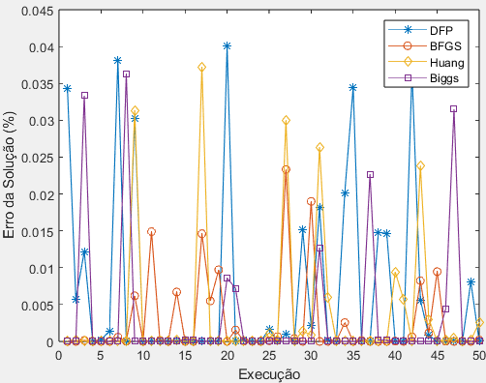
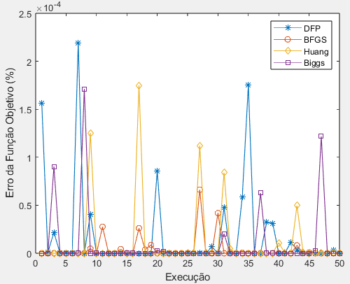
 |  |  |  |  |  |  | Média | 6.94 | 7.1 | 7.06 | 6.98
 |  |  |  |  |  |  | Mediana | 7 | 7 | 7 | 7
 |  |  |  |  |  |  | Desvio Padrão | 0.99816 | 0.97416 | 0.93481 | 0.86873
 |  |  |  |  |  |  | Erro Padrão | 0.14116 | 0.13777 | 0.1322 | 0.12286
 |  |  |  |  |  |  | Variância | 0.99633 | 0.94898 | 0.87388 | 0.75469
 |  |  |  |  |  |  | Mínimo | 6 | 6 | 5 | 6
 |  |  |  |  |  |  | Máximo | 12 | 10 | 10 | 9
 |  |  |  |  |  |  | N° de Dados | 50 | 50 | 50 | 50
 |  |  |  |  |  |  | N° de avaliações de f(x)
 |  |  |  |  |  |  | Métodos | DFP | BFGS | Huang | Biggs
 |  |  |  |  |  |  | Média | 6.94 | 7.1 | 7.06 | 6.98
 |  |  |  |  |  |  | Mediana | 7 | 7 | 7 | 7
 |  |  |  |  |  |  | Desvio Padrão | 0.99816 | 0.97416 | 0.93481 | 0.86873
 |  |  |  |  |  |  | Erro Padrão | 0.14116 | 0.13777 | 0.1322 | 0.12286
 |  |  |  |  |  |  | Variância | 0.99633 | 0.94898 | 0.87388 | 0.75469
 |  |  |  |  |  |  | Mínimo | 6 | 6 | 5 | 6
 |  |  |  |  |  |  | Máximo | 12 | 10 | 10 | 9
 |  |  |  |  |  |  | N° de Dados | 50 | 50 | 50 | 50

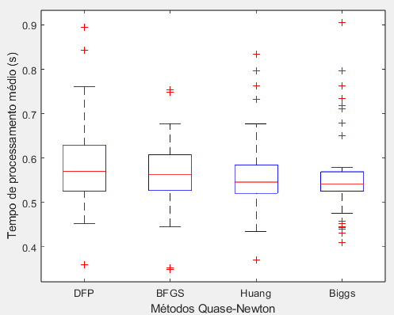
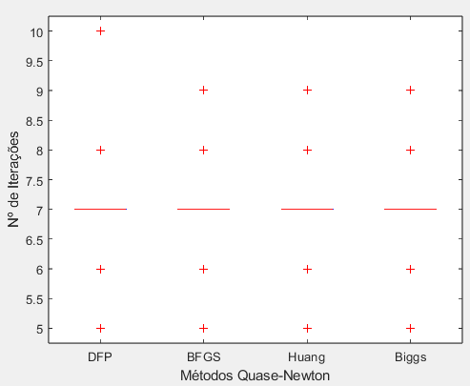
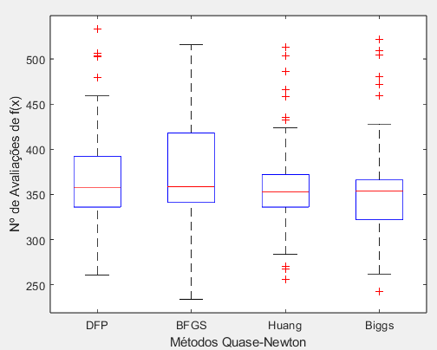
 |  |  |  |  |  |  | Técnica da Seção Áurea feita por meio da Avaliação Direta de f(x) |  |  |  |  | a = 0 -> não quadrática
 |  |  |  |  |  |  | a = 0.0263
 |  |  |  |  |  |  | Tempo de Processamento Médio
 |  |  |  |  |  |  | Métodos | DFP | BFGS | Huang | Biggs
 |  |  |  |  |  |  | Média | 0.58276 | 0.56024 | 0.55694 | 0.55924
 |  |  |  |  |  |  | Mediana | 0.56678 | 0.56345 | 0.54596 | 0.5422
 |  |  |  |  |  |  | Desvio Padrão | 0.096504 | 0.080734 | 0.09023 | 0.095705
 |  |  |  |  |  |  | Erro Padrão | 0.013648 | 0.011418 | 0.01276 | 0.013535
 |  |  |  |  |  |  | Variância | 0.0093131 | 0.006518 | 0.0081414 | 0.0091594
 |  |  |  |  |  |  | Mínimo | 0.36042 | 0.34921 | 0.36979 | 0.40991
 |  |  |  |  |  |  | Máximo | 0.89385 | 0.75356 | 0.83354 | 0.90511
 |  |  |  |  |  |  | N° de Dados | 50 | 50 | 50 | 50
 |  |  |  |  |  |  | N° de Iterações
 |  |  |  |  |  |  | Métodos | DFP | BFGS | Huang | Biggs
 |  |  |  |  |  |  | Média | 7.06 | 7.06 | 7 | 6.96
 |  |  |  |  |  |  | Mediana | 7 | 7 | 7 | 7
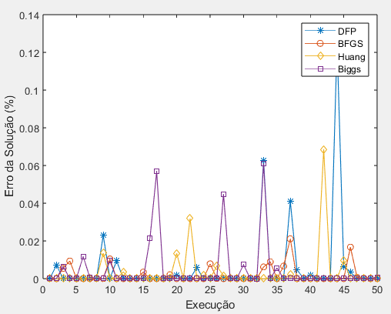
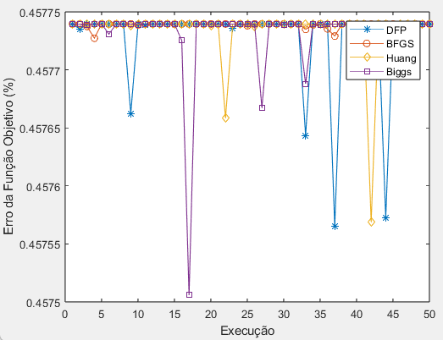
 |  |  |  |  |  |  | Desvio Padrão | 0.79308 | 0.81841 | 0.85714 | 0.85619
 |  |  |  |  |  |  | Erro Padrão | 0.11216 | 0.11574 | 0.12122 | 0.12108
 |  |  |  |  |  |  | Variância | 0.62898 | 0.6698 | 0.73469 | 0.73306
 |  |  |  |  |  |  | Mínimo | 5 | 5 | 5 | 5
 |  |  |  |  |  |  | Máximo | 10 | 9 | 9 | 9
 |  |  |  |  |  |  | N° de Dados | 50 | 50 | 50 | 50
 |  |  |  |  |  |  | N° de avaliações de f(x)
 |  |  |  |  |  |  | Métodos | DFP | BFGS | Huang | Biggs
 |  |  |  |  |  |  | Média | 371.26 | 368.26 | 361.06 | 356.5
 |  |  |  |  |  |  | Mediana | 358 | 358.5 | 353 | 354
 |  |  |  |  |  |  | Desvio Padrão | 63.377 | 61.022 | 57.732 | 62.778
 |  |  |  |  |  |  | Erro Padrão | 8.9629 | 8.6298 | 8.1647 | 8.8782
 |  |  |  |  |  |  | Variância | 4016.64 | 3723.71 | 3333.08 | 3941.11
 |  |  |  |  |  |  | Mínimo | 261 | 234 | 256 | 243
 |  |  |  |  |  |  | Máximo | 533 | 516 | 513 | 522
 |  |  |  |  |  |  | N° de Dados | 50 | 50 | 50 | 50

